ESQUEMA VERTICAL ELEVADOR
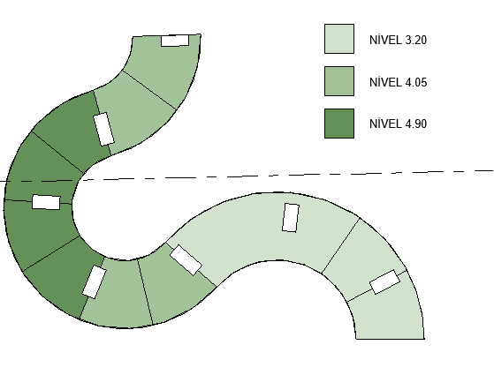
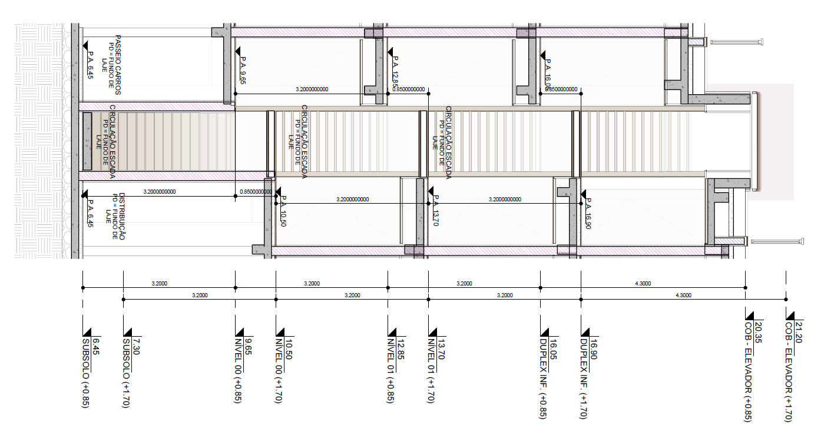
 | ESQUEMATICO ELEVADORES PARADOR_R00

3.1 | DUPLEX INFERIOR | 1 - Porta Aço Inox¹ | 16.9 | 3.2 | DUPLEX INFERIOR -B | 1 - Porta Aço Inox | 7E
 |  |  | 16.05 | 0.85 | DUPLEX INFERIOR | 1 - Porta Aço Inox | 6D
3.2 | 1 PAVIMENTO | 1 - Porta Aço Inox¹ | 13.7 | 2.35 | 1 PAVIMENTO - B | 1 - Porta Aço Inox | 5E
 |  |  | 12.85 | 0.85 | 1 PAVIMENTO | 1 - Porta Aço Inox | 4D
3.2 | TÉRREO | 1 - Porta Aço Inox¹ | 10.5 | 2.35 | TÉRREO -B | 1 - Porta Aço Inox | 3E
 |  |  | 9.65 | 0.85 | TÉRREO | 1 - Porta Aço Inox | 2D
3.2 | SS | 1 - Porta Aço Inox | 6.45 | 3.2 | SS | 1 - Porta Aço Inox | 1E
 |  | Poço:Prof.1,4m |  |  |  | Poço: Prof.1,4m
 |  | ELEVADOR 1, 2, 5 E 7 |  |  |  | ELEVADOR 3, 4 E 6
 | 1: Exceto elevador 07 (porta simples)

 |  | Porta dupla
 |  | Porta simples

IMAGENS
